graf_1
INDEX
Autonome Provinz Bozen - Provincia Autonoma di Bolzano
Graf. 1
Prozentuelle Verteilung der konsolidierten Ausgaben nach Körperschaftstyp
Composizione percentuale della spese consolidate per tipologia di soggetti

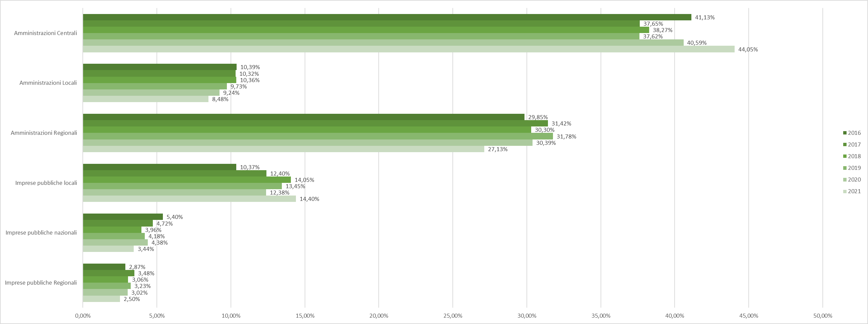

Quelle: Conti Pubblici Territoriali, NUVEC (Agenzia per la Coesione Territoriale)
Fonte: Conti Pubblici Territoriali, NUVEC (Agenzia per la Coesione Territoriale)

